2019_03_data
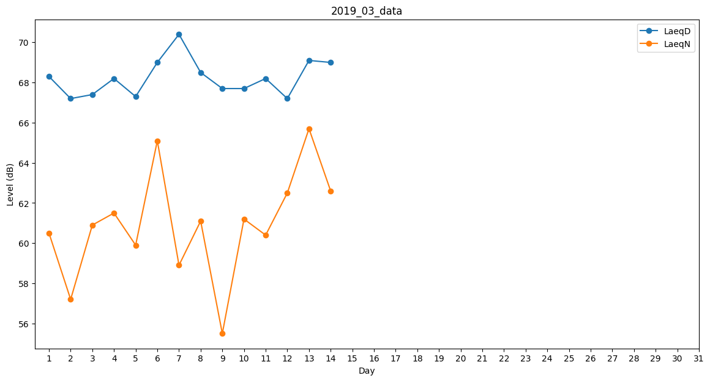
Day | LaeqD | LaeqN
1 | 68.3 | 60.5
2 | 67.2 | 57.2
3 | 67.4 | 60.9
4 | 68.2 | 61.5
5 | 67.3 | 59.9
6 | 69 | 65.1
7 | 70.4 | 58.9
8 | 68.5 | 61.1
9 | 67.7 | 55.5
10 | 67.7 | 61.2
11 | 68.2 | 60.4
12 | 67.2 | 62.5
13 | 69.1 | 65.7
14 | 69 | 62.6
15 | 0 | 0
16 | 0 | 0
17 | 0 | 0
18 | 0 | 0
19 | 0 | 0
20 | 0 | 0
21 | 38 | 0
22 | 0 | 0
23 | 0 | 0
24 | 0 | 0
25 | 0 | 0
26 | 0 | 0
27 | 0 | 0
28 | 0 | 0
29 | 0 | 0
30 | 0 | 0
31 | 0 | 0

